Кресла руководителя
2026-02-25
№ | Название | Фото | Цвет/материал | Вес | Объем | Рознич. цена | Характеристики
Кресла руководителя до 40 тыс.руб.
1 | Мерседес | 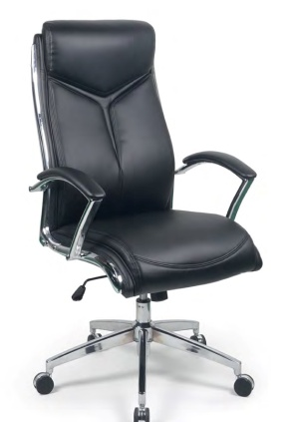 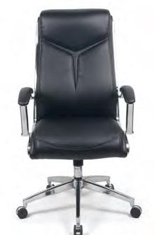 | Черная экокожа | 19.9 | 0.18 | 36,170р. | Обивка:экокожа
 |  |  |  |  |  |  | Механизм качания: Топ ган
 |  |  |  |  |  |  | Фиксация наклона спинки: в рабочем положении
 |  |  |  |  |  |  | Регулировка жесткости наклона спинки: Да
 |  |  |  |  |  |  | Подголовник: Эргономичный, нерегулируемый, интегрирован в спинку кресла
 |  |  |  |  |  |  | Подлокотники: Хромированные с накладками из экокожи
 |  |  |  |  |  |  | Крестовина: Пятилучевая, хромированная
 |  |  |  |  |  |  | Регулировка по высоте: Да
 |  |  |  |  |  |  | Габаритные размеры: 700*700*1125-1180
 |  |  |  |  |  |  | Допустимая нагрузка: 120 кг.
Кресла руководителя 40 - 60 тыс.руб.
2 | ДОЛЬЧЕ ГАББАНА | 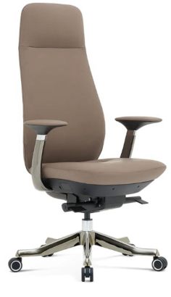 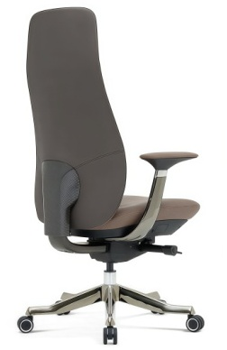 | Премиальная экокожа серого цвета PK-004 на лицевой части и коричневая экокожа PK-006 на спинке | 28.6 | 0.25 | 59,506р. | Обивка:Премиальная экокожа
 |  |  |  |  |  |  | Особенности обивки: 2-x тоновая
 |  |  |  |  |  |  | Механизм качания: Синхронный, оснащен системой "Антишок".

 |  |  |  |  |  |  | Фиксация наклона спинки: 5 положения
 |  |  |  |  |  |  | Регулировка спинки по высоте: Да
 |  |  |  |  |  |  | Регулировка жесткости наклона спинки: Да
 |  |  |  |  |  |  | Подголовник: Эргономичный, нерегулируемый, интегрирован в спинку кресла

 |  |  |  |  |  |  | Подлокотники: Нерегулируемые. Корпус подлокотника выполнен из алюминиевого сплава с гальваническим покрытием в цв. «чемный хром». Подлокотники оборудованы мягкими накладками, отделанными экокожей в цв. лицевой части.
 |  |  |  |  |  |  | Крестовина: Пятилучевая, алюминий с хромированным покрытием в цв. «черный хром»

 |  |  |  |  |  |  | Регулировка по высоте: Да
 |  |  |  |  |  |  | Габаритные размеры: 670*600*1260-1340
 |  |  |  |  |  |  | Допустимая нагрузка: 150 кг.
3 | ДОЛЬЧЕ ГАББАНА М | 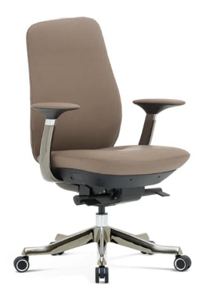 | Премиальная экокожа серого цвета PK-004 на лицевой части и коричневая экокожа PK-006 на спинке | 28 | 0.25 | 57,625р. | Обивка:Премиальная экокожа
 |  |  |  |  |  |  | Особенности обивки: 2-x тоновая
 |  |  |  |  |  |  | Механизм качания: Синхронный, оснащен системой "Антишок".

 |  |  |  |  |  |  | Фиксация наклона спинки: 5 положения
 |  |  |  |  |  |  | Регулировка спинки по высоте: Да
 |  |  |  |  |  |  | Регулировка жесткости наклона спинки: Да
 |  |  |  |  |  |  | Подголовник: нет
 |  |  |  |  |  |  | Подлокотники: Нерегулируемые. Корпус подлокотника выполнен из алюминиевого сплава с гальваническим покрытием в цв. «чемный хром». Подлокотники оборудованы мягкими накладками, отделанными экокожей в цв. лицевой части.
 |  |  |  |  |  |  | Крестовина: Пятилучевая, алюминий с хромированным покрытием в цв. «черный хром»

 |  |  |  |  |  |  | Регулировка по высоте: Да
 |  |  |  |  |  |  | Габаритные размеры: 670*600*1090-1170
 |  |  |  |  |  |  | Допустимая нагрузка: 150 кг.
Кресла руководителя 60 - 70 тыс.руб.
4 | ВЕРСАЧЕ | 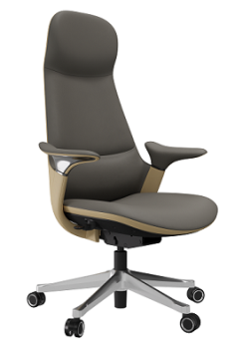 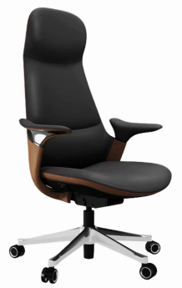 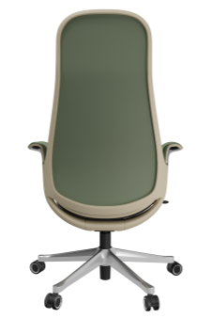 | Серое с бежевыми вставками | 24 | 0.32 | 68,904р. | Обивка: натуральная кожа /экокожа
 |  |  |  |  |  |  | Особенности обивки: 2-x тоновая, со вставками
 |  |  |  |  |  |  | Механизм качания: Синхромеханизм, оснащен системой "Антишок" и слайдером

 |  |  |  |  |  |  | Фиксация наклона спинки: 5 положения
 |  |  | Черное с коричневыми вставками |  |  |  | Регулировка жесткости наклона спинки: Да
 |  |  |  |  |  |  | Подголовник: Эргономичный, нерегулируемый, интегрирован в спинку кресла
 |  |  |  |  |  |  | Подлокотники: Кожаные, являющиеся частью каркаса, эргономичной формы, нерегулируемые. Выполнены с небольшой декоративной хромированной вставкой.

 |  |  | Зеленое с бежевыми вставками |  |  |  | Крестовина: Пятилучевая, полированный алюминий

 |  |  |  |  |  |  | Регулировка по высоте: Да
 |  |  |  |  |  |  | Габаритные размеры: 680*650*1180-1280
 |  |  |  |  |  |  | Допустимая нагрузка: 120 кг.
5 | ВЕРСАЧЕ М | 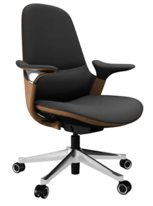 | Серое с бежевыми вставками | 22 | 0.3 | 65,583р. | Обивка: натуральная кожа /экокожа
 |  |  |  |  |  |  | Особенности обивки: 2-x тоновая, со вставками
 |  |  |  |  |  |  | Механизм качания: Синхромеханизм, оснащен системой "Антишок" и слайдером

 |  |  |  |  |  |  | Фиксация наклона спинки: 5 положения
 |  |  | Черное с коричневыми вставками |  |  |  | Регулировка жесткости наклона спинки: Да
 |  |  |  |  |  |  | Подголовник: нет
 |  |  |  |  |  |  | Подлокотники: Кожаные, являющиеся частью каркаса, эргономичной формы, нерегулируемые. Выполнены с небольшой декоративной хромированной вставкой.

 |  |  | Зеленое с бежевыми вставками |  |  |  | Крестовина: Пятилучевая, полированный алюминий

 |  |  |  |  |  |  | Регулировка по высоте: Да
 |  |  |  |  |  |  | Габаритные размеры: 680*650*980-1080
 |  |  |  |  |  |  | Допустимая нагрузка: 120 кг.
6 | МАКИАВЕЛЛИ |  | Чёрная экокожа нового поколения | 34.3 | 0.4 | 63,808р. | Обивка: экокожа
 |  |  |  |  |  |  | Механизм качания: Мультиблок с асинхронным механизмом регулировки отклонения спинки с фиксацией в нескольких положениях. Механизм оснащен системой "Антишок".
 |  |  |  |  |  |  | Фиксация наклона спинки: 4 положения
 |  |  |  |  |  |  | Регулировка жесткости наклона спинки: Да
 |  |  |  |  |  |  | Подголовник: Эргономичный, нерегулируемый, интегрирован в спинку кресла
 |  |  |  |  |  |  | Подлокотники: Выполнены из полированного алюминия и снабжены дополнительными пластиковыми накладками. Регулировка 3D
 |  |  |  |  |  |  | Крестовина: Пятилучевая, полированный алюминий
 |  |  |  |  |  |  | Регулировка по высоте: Да
 |  |  |  |  |  |  | Габаритные размеры: 660*657*1123-1188
 |  |  |  |  |  |  | Допустимая нагрузка: 120 кг.
7 | МАКИАВЕЛЛИ М | 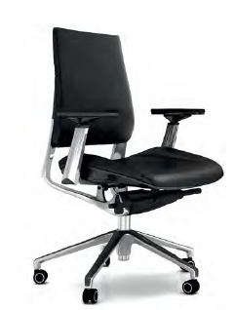 | Чёрная экокожа нового поколения | 31 | 0.35 | 57,477р. | Обивка: экокожа
 |  |  |  |  |  |  | Механизм качания: Мультиблок с асинхронным механизмом регулировки отклонения спинки с фиксацией в нескольких положениях. Механизм оснащен системой "Антишок".
 |  |  |  |  |  |  | Фиксация наклона спинки: 4 положения
 |  |  |  |  |  |  | Регулировка жесткости наклона спинки: Да
 |  |  |  |  |  |  | Подголовник: Эргономичный, нерегулируемый, интегрирован в спинку кресла
 |  |  |  |  |  |  | Подлокотники: Выполнены из полированного алюминия и снабжены дополнительными пластиковыми накладками. Регулировка 3D
 |  |  |  |  |  |  | Крестовина: Пятилучевая, полированный алюминий
 |  |  |  |  |  |  | Регулировка по высоте: Да
 |  |  |  |  |  |  | Габаритные размеры: 660*657*883-948
 |  |  |  |  |  |  | Допустимая нагрузка: 120 кг.
8 | МИШЕЛЬ | 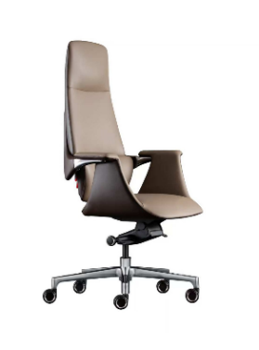 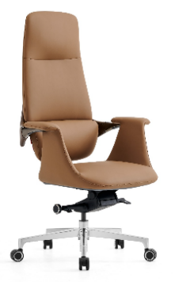 | Св. корич. PK007/ св. корич. PK007 | 27.5 | 0.4 | 69,695р. | Обивка: экокожа
 |  |  |  |  |  |  | Механизм качания: Мультиблок, оснащен системой "Антишок".

 |  |  |  |  |  |  | Фиксация наклона спинки: 4 положения
 |  |  |  |  |  |  | Регулировка жесткости наклона спинки: Да
 |  |  | Сер. PK-004 /корич . PK-006 |  |  |  | Подголовник: Эргономичный, не регулируемый, интегрирован в спинку кресла
 |  |  |  |  |  |  | Подлокотники: Из алюминиевого сплава с кожаной отделкой, являющиеся частью каркаса
 |  |  |  |  |  |  | Крестовина: Пятилучевая, алюминий с хромированным покрытием
 |  |  |  |  |  |  | Регулировка по высоте: Да
 |  |  |  |  |  |  | Габаритные размеры: 760*480*1200-1250
 |  |  |  |  |  |  | Допустимая нагрузка: 120 кг.
9 | МИШЕЛЬ-М | 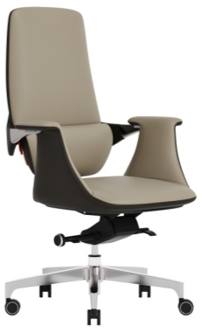 | Св. корич. PK007/ св. корич. PK007 | 26.6 | 0.4 | 66,689р. | Обивка: экокожа
 |  |  |  |  |  |  | Механизм качания: Мультиблок, оснащен системой "Антишок".

 |  |  |  |  |  |  | Фиксация наклона спинки: 4 положения
 |  |  |  |  |  |  | Регулировка жесткости наклона спинки: Да
 |  |  | Сер. PK-004 /корич . PK-006 |  |  |  | Подголовник: нет
 |  |  |  |  |  |  | Подлокотники: Из алюминиевого сплава с кожаной отделкой, являющиеся частью каркаса
 |  |  |  |  |  |  | Крестовина: Пятилучевая, алюминий с хромированным покрытием
 |  |  |  |  |  |  | Регулировка по высоте: Да
 |  |  |  |  |  |  | Габаритные размеры: 760*480*1050-1110
 |  |  |  |  |  |  | Допустимая нагрузка: 120 кг.
10 | ПРАДА | 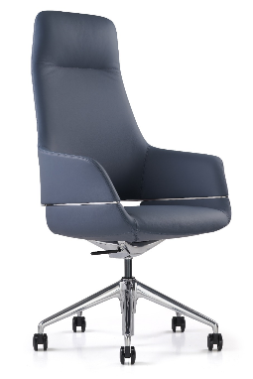 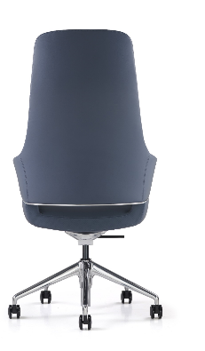 | Черный MND9901 | 25 | 0.44 | 64,770р. | Обивка: кожа/экокожа
 |  |  |  |  |  |  | Механизм качания: Bock Knee с фиксацией в рабочем положении.
 |  |  |  |  |  |  | Фиксация наклона спинки: 1 положение
 |  |  | Серый ND9715 |  |  |  | Регулировка жесткости наклона спинки: Нет
 |  |  |  |  |  |  | Подголовник: Эргономичный, не регулируемый, интегрирован в спинку кресла
 |  |  |  |  |  |  | Подлокотники: Кожаные, являющиеся частью спинки, изготовлены из мягкого пенополиуретана.
 |  |  |  |  |  |  | Крестовина: Пятилучевая, алюминий с хромированным покрытием
 |  |  | Синий 730 |  |  |  | Регулировка по высоте: Да
 |  |  |  |  |  |  | Габаритные размеры:655*670*1195-1255
 |  |  |  |  |  |  | Допустимая нагрузка: 130 кг.
11 | ПРАДА М | 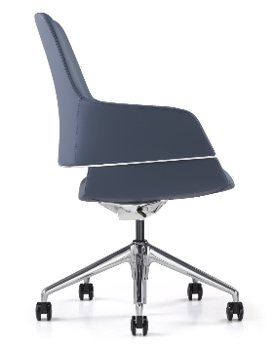 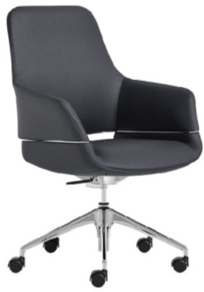 | Черный MND9901 | 22.64 | 0.35 | 54,333р. | Обивка: кожа/экокожа
 |  |  |  |  |  |  | Механизм качания: Bock Knee с фиксацией в рабочем положении.
 |  |  |  |  |  |  | Фиксация наклона спинки: 1 положение
 |  |  | Серый ND9715 |  |  |  | Регулировка жесткости наклона спинки: Нет
 |  |  |  |  |  |  | Подголовник: нет
 |  |  |  |  |  |  | Подлокотники: Кожаные, являющиеся частью спинки, изготовлены из мягкого пенополиуретана.
 |  |  |  |  |  |  | Крестовина: Пятилучевая, алюминий с хромированным покрытием
 |  |  | Синий 730 |  |  |  | Регулировка по высоте: Да
 |  |  |  |  |  |  | Габаритные размеры: 655*670*975-1035
 |  |  |  |  |  |  | Допустимая нагрузка: 130 кг.
Кресла руководителя 70 -80 тыс.руб.
12 | ГЕРМЕС |  | Кожа бордо/задняя части спинки - черная экокожа | 27 | 0.3 | 78,900р. | Механизм качания: Синхромеханизм, оснащен системой "Антишок" и слайдером

 |  |  |  |  |  |  | Фиксация наклона спинки: 5 положения
 |  |  |  |  |  |  | Регулировка жесткости наклона спинки: Да
 |  |  | Кожа черная / задняя части спинки - черная экокожа |  |  |  | Подголовник: Эргономичный, нерегулируемый, интегрирован в спинку кресла
 |  |  |  |  |  |  | Подлокотники: Алюминиевые, с мягкими накладками, нерегулируемые. Внутренняя часть подлокотника выполнена с хромированным дизайнерским элементом. Цвет черный хром.
 | ГЕРМЕС (крестовина) темный хром |  |  |  |  | 79,877р.

 |  |  | Кожа серая 1812 / задняя части спинки черная экокожа |  |  |  | Крестовина: Пятилучевая, полированный алюминий или темный хром
 |  |  |  |  |  |  | Регулировка по высоте: Да
 |  |  |  |  |  |  | Габаритные размеры: 670*620*1180-1280
 |  |  |  |  |  |  | Допустимая нагрузка: 120 кг.
13 | ГЕРМЕС М |  | Кожа бордо/задняя части спинки - черная экокожа | 26 | 0.3 | 72,462р. | Механизм качания: Синхромеханизм, оснащен системой "Антишок" и слайдером

 |  |  |  |  |  |  | Фиксация наклона спинки: 5 положения
 |  |  |  |  |  |  | Регулировка жесткости наклона спинки: Да
 |  |  | Кожа черная / задняя части спинки - черная экокожа |  |  |  | Подголовник: Нет
 |  |  |  |  |  |  | Подлокотники: Алюминиевые, с мягкими накладками, нерегулируемые. Внутренняя часть подлокотника выполнена с хромированным дизайнерским элементом. Цвет черный хром.

 | ГЕРМЕС М темный хром |  |  |  |  | 74,111р.
 |  |  | Кожа серая 1812 / задняя части спинки черная экокожа |  |  |  | Крестовина: Пятилучевая, полированный алюминий или темный хром
 |  |  |  |  |  |  | Регулировка по высоте: Да
 |  |  |  |  |  |  | Габаритные размеры: 670*620*1010-1110
 |  |  |  |  |  |  | Допустимая нагрузка: 120 кг.
14 | КОЛУМБ | 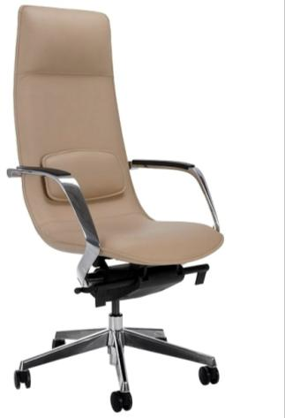 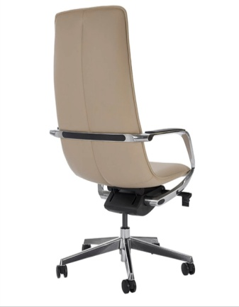 | Бежевый цвет ND9720 | 28.4 | 0.35 | 73,359р. | Обивка: кожа/экокожа
 |  |  |  |  |  |  | Механизм качания: Мультиблок, оснащен системой "Антишок.

 |  |  |  |  |  |  | Фиксация наклона спинки: 4 положения
 |  |  |  |  |  |  | Регулировка жесткости наклона спинки: Да
 |  |  |  |  |  |  | Подголовник: Эргономичный, нерегулируемый, интегрирован в спинку кресла
 |  |  |  |  |  |  | Подлокотники: Алюминиевые, покрытые хромом. В подлокотники интегрированы мягкие пластиковые накладки.
 |  |  |  |  |  |  | Крестовина: Пятилучевая, хромированный алюминий
 |  |  |  |  |  |  | Регулировка по высоте: Да
 |  |  |  |  |  |  | Габаритные размеры: 625*630*1240-1320
 |  |  |  |  |  |  | Допустимая нагрузка: 120 кг.
15 | КОЛУМБ M |  | Бежевый цвет ND9720 | 26.8 | 0.33 | 69,982р. | Обивка: кожа/экокожа
 |  |  |  |  |  |  | Механизм качания: Мультиблок, оснащен системой "Антишок.

 |  |  |  |  |  |  | Фиксация наклона спинки: 4 положения
 |  |  |  |  |  |  | Регулировка жесткости наклона спинки: Да
 |  |  |  |  |  |  | Подголовник: нет
 |  |  |  |  |  |  | Подлокотники: Алюминиевые, покрытые хромом. В подлокотники интегрированы мягкие пластиковые накладки.
 |  |  |  |  |  |  | Крестовина: Пятилучевая, хромированный алюминий
 |  |  |  |  |  |  | Регулировка по высоте: Да
 |  |  |  |  |  |  | Габаритные размеры: 625*630*1010-1090
 |  |  |  |  |  |  | Допустимая нагрузка: 120 кг.
16 | ФОРД | 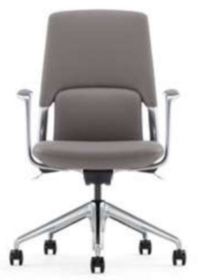 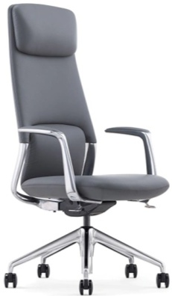 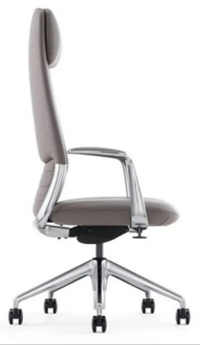 | Натуральная кожа/экокожа цвет серый ND9715 | 25.22 | 0.29 | 75,323р. | Обивка: кожа/экокожа
 |  |  |  |  |  |  | Механизм качания: Синхронный, оснащен системой "Антишок".
 |  |  |  |  |  |  | Фиксация наклона спинки: 4 положения
 |  |  |  |  |  |  | Регулировка жесткости наклона спинки: Да
 |  |  |  |  |  |  | Подголовник: Эргономичный, регулируемый по высоте, интегрирован в спинку кресла
 |  |  |  |  |  |  | Подлокотники: Хромированные, с мягкими кожаными накладками, на верхней части, нерегулируемые.
 |  |  |  |  |  |  | Крестовина: Пятилучевая, полированный алюминий
 |  |  |  |  |  |  | Регулировка по высоте: Да
 |  |  |  |  |  |  | Габаритные размеры: 640*620*1150-1240
 |  |  |  |  |  |  | Допустимая нагрузка: 130 кг.
17 | ФОРД М | 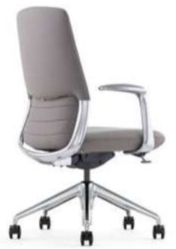 | Натуральная кожа/экокожа цвет серый ND9715 | 22.53 | 0.26 | 67,311р. | Обивка: кожа/экокожа
 |  |  |  |  |  |  | Механизм качания: Синхронный, оснащен системой "Антишок".
 |  |  |  |  |  |  | Фиксация наклона спинки: 4 положения
 |  |  |  |  |  |  | Регулировка жесткости наклона спинки: Да
 |  |  |  |  |  |  | Подголовник: нет
 |  |  |  |  |  |  | Подлокотники: Хромированные, с мягкими кожаными накладками, на верхней части, нерегулируемые.
 |  |  |  |  |  |  | Крестовина: Пятилучевая, полированный алюминий
 |  |  |  |  |  |  | Регулировка по высоте: Да
 |  |  |  |  |  |  | Габаритные размеры: 640*610*960-1040
 |  |  |  |  |  |  | Допустимая нагрузка: 130 кг.
Кресла руководителя 80 -90 тыс.руб.
18 | ГУЧЧИ | 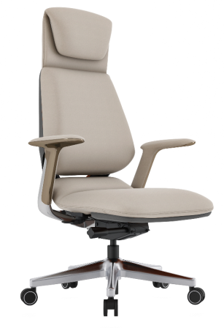 | Натуральная кожа/экокожа бежевый /серый | 27 | 0.3 | 82,564р. | Обивка: кожа/экокожа
 |  |  |  |  |  |  | Механизм качания: Синхромеханизм, оснащен системой "Антишок" и слайдером
 |  |  |  |  |  |  | Фиксация наклона спинки: 5 положения
 |  |  |  |  |  |  | Регулировка жесткости наклона спинки: Да
 |  |  |  |  |  |  | Подголовник: Эргономичный, нерегулируемый, интегрирован в спинку кресла
 |  |  |  |  |  |  | Подлокотники: С мягкими накладками. Хромированный корпус подлокотников.
 |  |  |  |  |  |  | Крестовина: Пятилучевая, полированный алюминий
 |  |  |  |  |  |  | Регулировка по высоте: Да
 |  |  |  |  |  |  | Габаритные размеры: 700*635*1200-1300
 |  |  |  |  |  |  | Допустимая нагрузка: 120 кг.
19 | ГУЧЧИ | 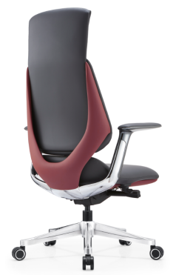 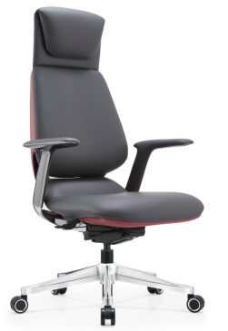 | Натуральная кожа/экокожа черный /бордо | 27 | 0.3 | 82,564р. | Обивка: кожа/экокожа
 |  |  |  |  |  |  | Механизм качания: Синхромеханизм, оснащен системой "Антишок" и слайдером
 |  |  |  |  |  |  | Фиксация наклона спинки: 5 положения
 |  |  |  |  |  |  | Регулировка жесткости наклона спинки: Да
 |  |  |  |  |  |  | Подголовник: Эргономичный, нерегулируемый, интегрирован в спинку кресла
 |  |  |  |  |  |  | Подлокотники: С мягкими накладками. Хромированный корпус подлокотников.
 |  |  |  |  |  |  | Крестовина: Пятилучевая, полированный алюминий
 |  |  |  |  |  |  | Регулировка по высоте: Да
 |  |  |  |  |  |  | Габаритные размеры: 700*635*1200-1300
 |  |  |  |  |  |  | Допустимая нагрузка: 120 кг.
20 | РАЛЬФ | 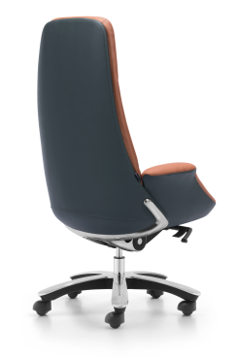 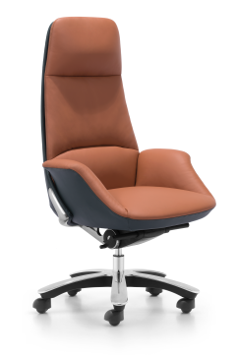 | Экокожа терракот/серый | 34.6 | 0.43 | 83,584р. | Обивка: экокожа
 |  |  |  |  |  |  | Механизм качания: Мультиблок, оснащен системой "Антишок".
 |  |  |  |  |  |  | Фиксация наклона спинки: 4 положения
 |  |  |  |  |  |  | Регулировка жесткости наклона спинки: Да
 |  |  |  |  |  |  | Подголовник: Эргономичный, не регулируемый, интегрирован в спинку кресла
 |  |  |  |  |  |  | Подлокотники: Мягкие, обтянутые кожей подлокотники, являющиеся продолжением сидения.
 |  |  |  |  |  |  | Крестовина: Пятилучевая пластиковая крестовина с хромированным элементом на верхней части.
 |  |  |  |  |  |  | Регулировка по высоте: Да
 |  |  |  |  |  |  | Габаритные размеры: 730*705*1180-1245
 |  |  |  |  |  |  | Допустимая нагрузка: 130 кг.
21 | 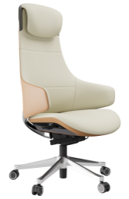 КАВАЛЛИ | 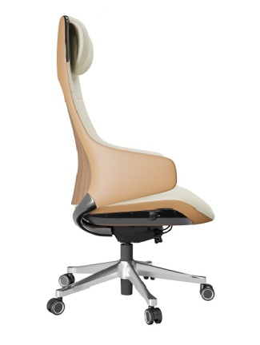 | Натуральная кожа/экокожа бежевый/кэмел-задняя часть спинки и боковины подлокотников. | 27 | 0.3 | 89,503р. | Обивка: кожа/экокожа
 |  |  |  |  |  |  | Механизм качания: Мультиблок с асинхронным механизмом регулировки отклонения спинки с фиксацией в нескольких положениях. Механизм оснащен системой "Антишок".
 |  |  |  |  |  |  | Фиксация наклона спинки: 3 положения
 |  |  |  |  |  |  | Регулировка жесткости наклона спинки: Да
 |  |  |  |  |  |  | Подголовник: Эргономичный, нерегулируемый, интегрирован в спинку кресла
 |  |  |  |  |  |  | Подлокотники: Кожаные, являющиеся частью спинки, изготовлены из формованного пенополиуретана.
 |  |  |  |  |  |  | Крестовина: Пятилучевая, полированный алюминий
 |  |  |  |  |  |  | Регулировка по высоте: Да
 |  |  |  |  |  |  | Габаритные размеры: 660*645*1225-1325
 |  |  |  |  |  |  | Допустимая нагрузка: 120 кг.
22 | КАВАЛЛИ М |  | Натуральная кожа/экокожа бежевый/кэмел-задняя часть спинки и боковины подлокотников. | 25 | 0.3 | 82,525р. | Обивка: кожа/экокожа
 |  |  |  |  |  |  | Механизм качания: Мультиблок с асинхронным механизмом регулировки отклонения спинки с фиксацией в нескольких положениях. Механизм оснащен системой "Антишок".
 |  |  |  |  |  |  | Фиксация наклона спинки: 3 положения
 |  |  |  |  |  |  | Регулировка жесткости наклона спинки: Да
 |  |  |  |  |  |  | Подголовник: Нет
 |  |  |  |  |  |  | Подлокотники: Кожаные, являющиеся частью спинки, изготовлены из формованного пенополиуретана.
 |  |  |  |  |  |  | Крестовина: Пятилучевая, полированный алюминий
 |  |  |  |  |  |  | Регулировка по высоте: Да
 |  |  |  |  |  |  | Габаритные размеры: 660*645*995-1050
 |  |  |  |  |  |  | Допустимая нагрузка: 120 кг.
Кресла руководителя от 100 тыс.руб.
23 | СИЛЬВЕР | 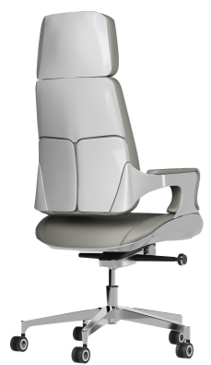 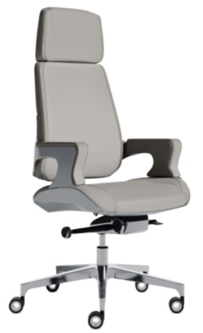 | Экокожа нового поколения цв. серый 207 композит под алюминий на задней части спинки, сидения и внешней части подлокотников | 40.5 | 0.32 | 103,258р. | Обивка: экокожа
 |  |  |  |  |  |  | Механизм качания: Мультиблок, оснащен системой "Антишок" и слайдером
 |  |  |  |  |  |  | Фиксация наклона спинки: 4 положения
 |  |  |  |  |  |  | Регулировка жесткости наклона спинки: Да
 |  |  |  |  |  |  | Подголовник: Эргономичный, нерегулируемый, интегрирован в спинку кресла
 |  |  |  |  |  |  | Подлокотники: Алюминиевые, с мягкими кожаными накладками, на верхней и боковой части, нерегулируемые.
 |  |  |  |  |  |  | Крестовина: Пятилучевая, полированный алюминий
 |  |  |  |  |  |  | Регулировка по высоте: Да
 |  |  |  |  |  |  | Габаритные размеры: 590*600*1215-1280
 |  |  |  |  |  |  | Допустимая нагрузка: 130 кг.
24 | СИЛЬВЕР М | 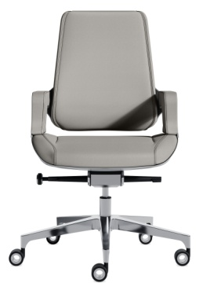 | Экокожа нового поколения цв. серый 207 композит под алюминий на задней части спинки, сидения и внешней части подлокотников | 37.7 | 0.32 | 96,894р. | Обивка: экокожа
 |  |  |  |  |  |  | Механизм качания: Мультиблок, оснащен системой "Антишок" и слайдером
 |  |  |  |  |  |  | Фиксация наклона спинки: 4 положения
 |  |  |  |  |  |  | Регулировка жесткости наклона спинки: Да
 |  |  |  |  |  |  | Подголовник: Эргономичный, нерегулируемый, интегрирован в спинку кресла
 |  |  |  |  |  |  | Подлокотники: Алюминиевые, с мягкими кожаными накладками, на верхней и боковой части, нерегулируемые.
 |  |  |  |  |  |  | Крестовина: Пятилучевая, полированный алюминий
 |  |  |  |  |  |  | Регулировка по высоте: Да
 |  |  |  |  |  |  | Габаритные размеры: 590*600*975-1040
 |  |  |  |  |  |  | Допустимая нагрузка: 130 кг.
25 | БАЙРОН | 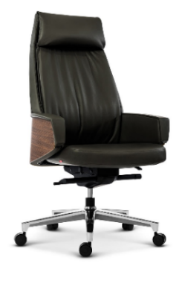 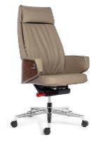 | Премиум экокожа черная+шпон темный орех | 34.5 | 0.45 | 129,613р. | Обивка: Премиум экокожа
 |  |  |  |  |  |  | Механизм качания: Мультиблок, оснащен системой "Антишок".
 |  |  |  |  |  |  | Фиксация наклона спинки: 4 положения
 |  |  |  |  |  |  | Регулировка жесткости наклона спинки: Да
 |  |  |  |  |  |  | Подголовник: Эргономичный, не регулируемый, интегрирован в спинку кресла
 |  |  | Премиум экокожа серая +шпон миланский орех |  |  |  | Подлокотники: Кожаные, явяляющиеся продолжением спинки. Внешняя часть - шпонированная.
 |  |  |  |  |  |  | Крестовина: Пятилучевая, алюминий с хромированным покрытием
 |  |  |  |  |  |  | Регулировка по высоте: Да
 |  |  |  |  |  |  | Габаритные размеры: 710*630*1210-1290
 |  |  |  |  |  |  | Допустимая нагрузка: 130 кг.
26 | БАЙРОН-М |  | Премиум экокожа черная+шпон темный орех | 33.5 | 0.38 | 115,584р. | Обивка: Премиум экокожа
 |  |  |  |  |  |  | Механизм качания: Мультиблок, оснащен системой "Антишок".
 |  |  |  |  |  |  | Фиксация наклона спинки: 4 положения
 |  |  |  |  |  |  | Регулировка жесткости наклона спинки: Да
 |  |  |  |  |  |  | Подголовник: Эргономичный, не регулируемый, интегрирован в спинку кресла
 |  |  | Премиум экокожа серая +шпон миланский орех |  |  |  | Подлокотники: Кожаные, явяляющиеся продолжением спинки. Внешняя часть - шпон.
 |  |  |  |  |  |  | Крестовина: Пятилучевая, алюминий с хромированным покрытием
 |  |  |  |  |  |  | Регулировка по высоте: Да
 |  |  |  |  |  |  | Габаритные размеры: 710*600*1020-1110
 |  |  |  |  |  |  | Допустимая нагрузка: 130 кг.

Кресла для сотрудников
2026-02-25
№ | Название | Фото | Цвет/материал | Вес | Объем | Рознич. цена | Характеристики
Кресла для сотрудников до 20 тыс.руб.
1 | ПЕЛЕ | 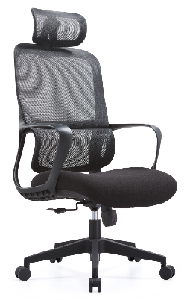 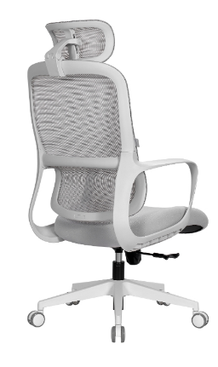 | с подголовником (черный каркас) | н.д. | н.д. | 13,900р. | Механизм качания: топ-ган
 |  |  |  |  |  |  | Фиксация наклона спинки: 1 положение
 |  |  |  |  |  |  | Регулировка жесткости наклона спинки: нет
 |  |  |  |  |  |  | Подголовник: регулируемый 2D
 |  |  | с подголовником (серый каркас) |  |  | 14,850р. | Подлокотники: пластиковые, фиксированные, без регулировки.
 |  |  |  |  |  |  | Крестовина: пластиковая
 |  |  |  |  |  |  | Регулировка по высоте: да
 |  |  |  |  |  |  | Габаритные размеры: 590*655*1130-1190
 |  |  |  |  |  |  | Допустимая нагрузка: 120 кг.
2 | ПЕЛЕ М | 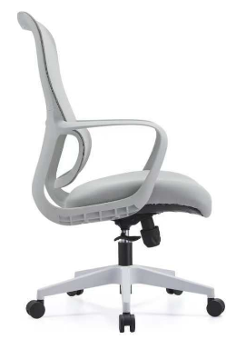 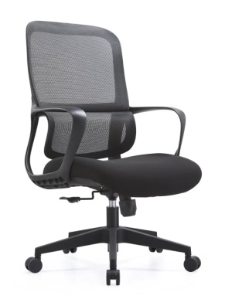 | без подголовника (черный каркас) | н.д. | н.д. | 13,200р. | Механизм качания: топ-ган
 |  |  |  |  |  |  | Фиксация наклона спинки: 1 положение
 |  |  |  |  |  |  | Регулировка жесткости наклона спинки: нет
 |  |  |  |  |  |  | Подголовник: Нет
 |  |  | без подголовника (серый каркас) |  |  | 13,980р. | Подлокотники: пластиковые, фиксированные, без регулировки.
 |  |  |  |  |  |  | Крестовина: пластиковая
 |  |  |  |  |  |  | Регулировка по высоте: да
 |  |  |  |  |  |  | Габаритные размеры: 590*655*1010-1070
 |  |  |  |  |  |  | Допустимая нагрузка: 120 кг.
3 | ФЛАЙ | 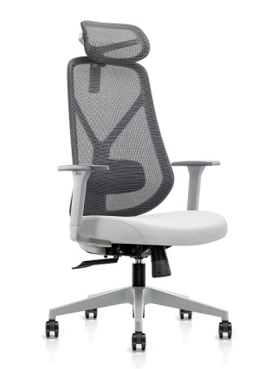 | с подголовником (черный каркас) | 15.03 | 0.121 | 18,862р. | Механизм качания: Топ-ган
 |  |  |  |  |  |  | Фиксация наклона спинки: 1 положение
 |  |  |  |  |  |  | Регулировка жесткости наклона спинки: Нет
 |  |  |  |  |  |  | Подголовник: Регулируемый 2D
 |  |  | с подголовником (серый каркас) |  |  | 19,890р. | Подлокотники: Регулируемые 3D
 |  |  |  |  |  |  | Крестовина: Пятилучевая нейлон
 |  |  |  |  |  |  | Регулировка по высоте: Да
 |  |  |  |  |  |  | Габаритные размеры: 655*640*1200-1300
 |  |  |  |  |  |  | Допустимая нагрузка: 120 кг.
4 | ФЛАЙ М | 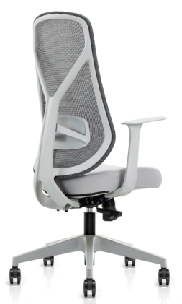 | без подголовника (черный каркас) | 14.94 | 0.11 | 17,893р. | Механизм качания: Топ-ган
 |  |  |  |  |  |  | Фиксация наклона спинки: 1 положение
 |  |  |  |  |  |  | Регулировка жесткости наклона спинки: Нет
 |  |  |  |  |  |  | Подлокотники: Регулируемые 3D
 |  |  | без подголовника (серый каркас) |  |  | 18,390р. | Крестовина: Пятилучевая нейлон
 |  |  |  |  |  |  | Регулировка по высоте: Да
 |  |  |  |  |  |  | Габаритные размеры: 655*640*1050-1150
 |  |  |  |  |  |  | Допустимая нагрузка: 120 кг.
5 | НЕЙМАР | 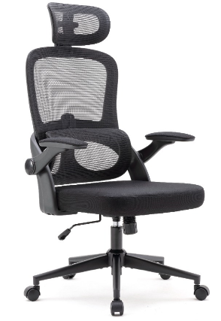 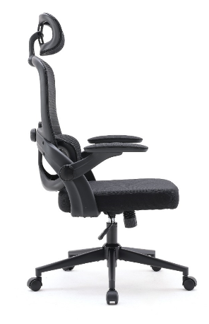 | Модель с подголовником СКОРО В ПРОДАЖЕ | 16.8 | 0.15 | 19,970р. | Механизм качания: Топ-ган
 |  |  |  |  |  |  | Фиксация наклона спинки: 1 положение
 |  |  |  |  |  |  | Регулировка жесткости наклона спинки: Нет
 |  |  |  |  |  |  | Подголовник: Регулируемый 2D
 |  |  |  |  |  |  | Подлокотники: Регулируемые 3D
 |  |  |  |  |  |  | Крестовина: Пятилучевая нейлон
 |  |  |  |  |  |  | Регулировка по высоте: Да
 |  |  |  |  |  |  | Габаритные размеры: 650*750*1170-1260
 |  |  |  |  |  |  | Допустимая нагрузка: 120 кг.
Кресла для сотрудников 20 - 30 тыс.руб.
6 | ФИДЕЛЬ | 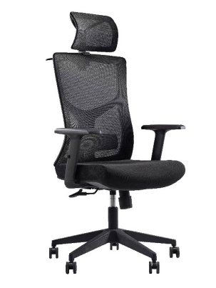 | Подголовник и спинка - черная сетка Сидение - черная ткань | 18.5 | 0.13 | 23,907р. | Механизм качания: Синхромеханизм, оснащен системой "Антишок" и слайдером
 |  |  |  |  |  |  | Фиксация наклона спинки: 5 положений
 |  |  |  |  |  |  | Регулировка жесткости наклона спинки: Да
 |  |  |  |  |  |  | Подголовник: Регулируется по высоте
 |  |  |  |  |  |  | Подлокотники: Регулиемые 4D
 |  |  |  |  |  |  | Крестовина: Пятилучевая нейлон
 |  |  |  |  |  |  | Регулировка по высоте: Да
 |  |  |  |  |  |  | Габаритные размеры: 615-655*660-700*1175-1250
 |  |  |  |  |  |  | Допустимая нагрузка: 120 кг.
7 | ФИДЕЛЬ М | 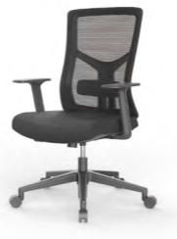 | Спинка - черная сетка Сидение - черная ткань | 18 | 0.13 | 22,961р. | Механизм качания: Синхромеханизм, оснащен системой "Антишок" и слайдером
 |  |  |  |  |  |  | Фиксация наклона спинки: 5 положений
 |  |  |  |  |  |  | Регулировка жесткости наклона спинки: Да
 |  |  |  |  |  |  | Подголовник: Нет
 |  |  |  |  |  |  | Подлокотники: Регулиемые 4D
 |  |  |  |  |  |  | Крестовина: Пятилучевая нейлон
 |  |  |  |  |  |  | Регулировка по высоте: Да
 |  |  |  |  |  |  | Габаритные размеры: 605-640*615-655*980-1050
 |  |  |  |  |  |  | Допустимая нагрузка: 120 кг.
8 | РОНАЛДУ | 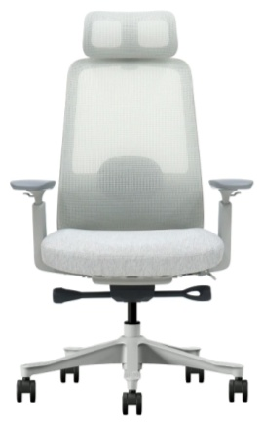 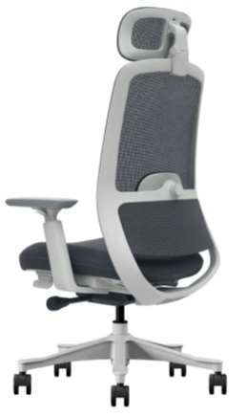 | Спинка - серая сетка. Сидение - серая ткань. | 20 | 0.16 | 29,679р. | Механизм качания: Синхромеханизм, оснащен системой "Антишок"
 |  |  |  |  |  |  | Фиксация наклона спинки: 4 положения
 |  |  |  |  |  |  | Регулировка жесткости наклона спинки: Автоматическая, по весу сидящего
 |  |  |  |  |  |  | Подголовник: Регулировка 2 D
 |  |  | Спинка - светло-серая сетка. Сидение - светло-серая ткань. |  |  | 29,679р. | Подлокотники: Регулиемые 3 D
 |  |  |  |  |  |  | Крестовина: Пятилучевая пластиковая
 |  |  |  |  |  |  | Регулировка по высоте: Да
 |  |  |  |  |  |  | Габаритные размеры: 680*640*1000-1250
 |  |  |  |  |  |  | Допустимая нагрузка: 120 кг.
9 | РОНАЛДУ М | 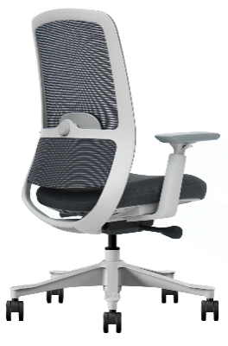 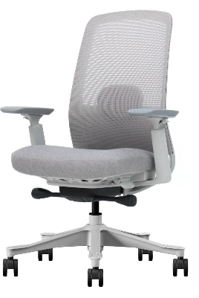 | Спинка - серая сетка. Сидение - серая ткань. | 19 | 0.16 | 28,983р. | Механизм качания: Синхромеханизм, оснащен системой "Антишок"
 |  |  |  |  |  |  | Фиксация наклона спинки: 4 положения
 |  |  |  |  |  |  | Регулировка жесткости наклона спинки: Автоматическая, по весу сидящего
 |  |  |  |  |  |  | Подголовник: Регулировка 2 D
 |  |  | Спинка - светло-серая сетка. Сидение - светло-серая ткань. |  |  | 28,983р. | Подлокотники: Регулиемые 3 D
 |  |  |  |  |  |  | Крестовина: Пятилучевая пластиковая
 |  |  |  |  |  |  | Регулировка по высоте: Да
 |  |  |  |  |  |  | Габаритные размеры: 680*640*1000-1100
 |  |  |  |  |  |  | Допустимая нагрузка: 120 кг.
10 | ТЕСЛА |  | Обивка - зеленая ткань. Каркас - белый пластик. | 16.5 | 0.146 | 28,829р. | Механизм качания: Топ-ган
 |  |  |  |  |  |  | Фиксация наклона спинки: 1 положение
 |  |  |  |  |  |  | Регулировка жесткости наклона спинки: Да
 |  |  |  |  |  |  | Подголовник: Регулировка по высоте
 |  |  |  |  |  |  | Подлокотники: Пластиковые, фиксированные
 |  |  | Обивка - серая ткань. Каркас - белый пластик. |  |  | 28,829р. | Крестовина: Пятилучевая, полированный алюминий
 |  |  |  |  |  |  | Регулировка по высоте: Да
 |  |  |  |  |  |  | Габаритные размеры: 670*620*1220-1270
 |  |  |  |  |  |  | Допустимая нагрузка: 120 кг.
10 | ТЕСЛА 2D |  | Обивка - серая ткань. | 16.5 | 0.146 | 28,829р. | Подлокотники: Пластиковые, регулируемые по высоте.
11 | ТЕСЛА М | 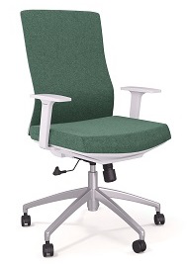 | Обивка - зеленая ткань. Каркас - белый пластик. | 15.5 | 0.146 | 27,254р. | Механизм качания: Топ-ган
 |  |  |  |  |  |  | Фиксация наклона спинки: 1 положение
 |  |  |  |  |  |  | Регулировка жесткости наклона спинки: Да
 |  |  |  |  |  |  | Подголовник: нет
 |  |  |  |  |  | 27,254р. | Подлокотники: Пластиковые, фиксированные
 |  |  | Обивка - серая ткань. Каркас - белый пластик. |  |  |  | Крестовина: Пятилучевая, полированный алюминий
 |  |  |  |  |  |  | Регулировка по высоте: Да
 |  |  |  |  |  |  | Габаритные размеры: 645*600*1020-1070
 |  |  |  |  |  |  | Допустимая нагрузка: 120 кг.
Кресла для сотрудников 30 - 40 тыс.руб.
12 | ТЕСЛА ПЛЮС |  | Голубая сетка на спинке и сидении. Белый пластиковый каркас. | 21 | 0.187 | 37,881р. | Механизм качания: Синхромеханизм, с системой "Антишок" и слайдером
 |  |  |  |  |  |  | Фиксация наклона спинки: 3 положения
 |  |  |  |  |  |  | Регулировка жесткости наклона спинки: Нет
 |  |  |  |  |  |  | Подголовник: Регулировка 2D
 |  |  |  |  |  |  | Подлокотники: Регулировка 3D
 |  |  |  |  |  |  | Крестовина: Пятилучевая, хромированный алюминий
 |  |  |  |  |  |  | Регулировка по высоте: Да
 |  |  |  |  |  |  | Габаритные размеры: 670*500-550*1140-1240
 |  |  |  |  |  |  | Допустимая нагрузка: 120 кг.
13 | ТЕСЛА ПЛЮС М |  | Голубая сетка на спинке и сидении. Белый пластиковый каркас. | 19.5 | 0.187 | 35,853р. | Механизм качания: Синхромеханизм, с системой "Антишок" и слайдером
 |  |  |  |  |  |  | Фиксация наклона спинки: 3 положения
 |  |  |  |  |  |  | Регулировка жесткости наклона спинки: Нет
 |  |  |  |  |  |  | Подголовник: Регулировка 2D
 |  |  |  |  |  |  | Подлокотники: Регулировка 3D
 |  |  |  |  |  |  | Крестовина: Пятилучевая, хромированный алюминий
 |  |  |  |  |  |  | Регулировка по высоте: Да
 |  |  |  |  |  |  | Габаритные размеры: 670*500-550*1040-1140
 |  |  |  |  |  |  | Допустимая нагрузка: 120 кг.
14 | БАТTЕР ФЛЯЙ (серо-зеленый) |  | Серая сетка спинки, зеленая ткань сидения, серый пласт.каркас. Крестовина хром.алюминий | 19 | 0.15 | 39,974р. | Механизм качания: Синхромеханизм, оснащен системой "Антишок"
 |  |  |  |  |  |  | Фиксация наклона спинки: 3 положения
 |  |  |  |  |  |  | Регулировка жесткости наклона спинки: Да
 |  |  |  |  |  |  | Подголовник: Регулировка 2D
 | БАТTЕР ФЛЯЙ (черный) |  | Черная сетка спинки, черная ткань сидения, черный пластиковый каркас. Черная метал. крестовина |  |  | 38,636р. | Подлокотники: Регулировка 4D
 |  |  |  |  |  |  | Крестовина: Пятилучевая, хромированный алюминий/черный
 |  |  |  |  |  |  | Регулировка по высоте: Да
 |  |  |  |  |  |  | Габаритные размеры: 655*660*1165-1295
 |  |  |  |  |  |  | Допустимая нагрузка: 130 кг.
15 | МУСТАНГ |   | Черная сетка спинки и подголовника. Черная ткань сидения с черным пластиковым каркасом. | 15.5 | 0.2 | 39,578р. | Механизм качания: Синхромеханизм, с системой "Антишок" и слайдером
 |  |  |  |  |  |  | Фиксация наклона спинки: 3 положения
 |  |  |  |  |  |  | Регулировка жесткости наклона спинки: Да
 |  |  |  |  |  |  | Подголовник: Регулировка 3D
 |  |  |  |  |  |  | Подлокотники: Регулировка 4D
 |  |  |  |  |  |  | Крестовина: Пятилучевая пластиковая, черная
 |  |  |  |  |  |  | Регулировка по высоте: Да
 |  |  |  |  |  |  | Габаритные размеры: 655*695*1125-1260
 |  |  |  |  |  |  | Допустимая нагрузка: 120 кг.
Кресла для сотрудников 40 - 50 тыс.руб.
16 | ФАЛЬКОНЕ |   | Синяя сетка спинки, черная ткань сидения. | 19.8 | 0.2 | 43,804р. | Механизм качания: Синхромеханизм, оснащен системой "Антишок" и слайдером
 |  |  |  |  |  |  | Фиксация наклона спинки: 3 положения
 |  |  |  |  |  |  | Регулировка жесткости наклона спинки: Да
 |  |  |  |  |  |  | Подголовник: Регулировка по высоте
 |  |  | Бежевая сетка спинки, бежевая ткань сидения с белым пластиковым каркасом |  |  | 43,804р. | Подлокотники: Регулировка 4D
 |  |  |  |  |  |  | Крестовина: Пятилучевая, полированный алюминий
 |  |  |  |  |  |  | Регулировка по высоте: Да
 |  |  |  |  |  |  | Габаритные размеры: 625-670*540-600*1200-1280
 |  |  |  |  |  |  | Допустимая нагрузка: 120 кг.
17 | ФАЛЬКОНЕ М |   | Синяя сетка спинки, черная ткань сидения. | 18.7 | 0.2 | 42,131р. | Механизм качания: Синхромеханизм, оснащен системой "Антишок" и слайдером
 |  |  |  |  |  |  | Фиксация наклона спинки: 3 положения
 |  |  |  |  |  |  | Регулировка жесткости наклона спинки: Да
 |  |  |  |  |  |  | Подголовник: нет
 |  |  | Бежевая сетка спинки, бежевая ткань сидения с белым пластиковым каркасом |  |  | 42,131р. | Подлокотники: Регулировка 4D
 |  |  |  |  |  |  | Крестовина: Пятилучевая, полированный алюминий
 |  |  |  |  |  |  | Регулировка по высоте: Да
 |  |  |  |  |  |  | Габаритные размеры: 625-670*540-600*1020-1100
 |  |  |  |  |  |  | Допустимая нагрузка: 120 кг.
18 | ЧЕГЕВАРА |  | Спинка - серая сетка GT-05 Сидение - черная ткань LY-01 Подголовник - черная ткань LY-01 Серый пластиковый каркас | 23.5 | 0.176 | 45,765р. | Механизм качания: Синхромеханизм, система "Антишок" и слайдер
 |  |  |  |  |  |  | Фиксация наклона спинки: 4 положения
 |  |  |  |  |  |  | Регулировка жесткости наклона спинки: Да
 |  |  |  |  |  |  | Подголовник: Регулировка 2D
 |  |  |  |  |  |  | Подлокотники: Регулировка 4D
 |  |  |  |  |  |  | Крестовина: Пятилучевая, крашеный алюминий
 |  |  |  |  |  |  | Регулировка по высоте: Да
 |  |  |  |  |  |  | Габаритные размеры: 700*630-700*1170-1340
 |  |  |  |  |  |  | Допустимая нагрузка: 120 кг.
19 | ЧЕГЕВАРА М |  | Спинка - серая сетка GT-05 Сидение - черная ткань LY-01 Подголовник - черная ткань LY-01 Серый пластиковый каркас | 23 | 0.176 | 42,736р. | Механизм качания: Синхромеханизм, система "Антишок" и слайдер
 |  |  |  |  |  |  | Фиксация наклона спинки: 4 положения
 |  |  |  |  |  |  | Регулировка жесткости наклона спинки: Да
 |  |  |  |  |  |  | Подголовник: Регулировка 2D
 |  |  |  |  |  |  | Подлокотники: Регулировка 4D
 |  |  |  |  |  |  | Крестовина: Пятилучевая, крашеный алюминий
 |  |  |  |  |  |  | Регулировка по высоте: Да
 |  |  |  |  |  |  | Габаритные размеры: 700*630-700*1010-1110
 |  |  |  |  |  |  | Допустимая нагрузка: 120 кг.
20 | МБAППЕ |  | Темно-серый | н.д. | н.д. | 49,340р. | Механизм качания: Синхромеханизм, оснащен системой "Антишок"
 |  |  |  |  |  |  | Фиксация наклона спинки: 1 положение
 |  |  |  |  |  |  | Регулировка жесткости наклона спинки: Нет
 |  |  |  |  |  |  | Подголовник: Нет
 |  |  | Бордо |  |  | цена уточняется | Подлокотники: Регулировка 2D
 |  |  |  |  |  |  | Крестовина: Пятилучевая, пластиковая
 |  |  |  |  |  |  | Регулировка по высоте: Да
 |  |  |  |  |  |  | Допустимая нагрузка: 110 кг.
21 | МБAППЕ М |   | Темно-серый | н.д. | н.д. | 48,353р. | Механизм качания: Синхромеханизм, оснащен системой "Антишок"
 |  |  |  |  |  |  | Фиксация наклона спинки: 1 положение
 |  |  |  |  |  |  | Регулировка жесткости наклона спинки: Нет
 |  |  |  |  |  |  | Подголовник: Нет
 |  |  |  |  |  |  | Подлокотники: Регулировка 2D
 |  |  | Бордо |  |  | цена уточняется | Крестовина: Пятилучевая, пластиковая
 |  |  |  |  |  |  | Регулировка по высоте: Да
 |  |  |  |  |  |  | Габаритные размеры: 675*580*1065-1165
 |  |  |  |  |  |  | Допустимая нагрузка: 110 кг.
Кресла для сотрудников более 50 тыс.руб.
22 | СПИЛБЕРГ |  | Серая ткань | 28 | 0.25 | 61,754р. | Механизм качания: Синхромеханизм, оснащен системой "Антишок" и слайдером
 |  |  |  |  |  |  | Фиксация наклона спинки: 5 положений
 |  |  |  |  |  |  | Регулировка жесткости наклона спинки: Да
 |  |  |  |  |  |  | Подголовник: Регулировка 2D
 |  |  |  |  |  |  | Подлокотники: Регулировка 4D
 |  |  |  |  |  |  | Крестовина: Пятилучевая, пластиковая
 |  |  |  |  |  |  | Регулировка по высоте: Да
 |  |  |  |  |  |  | Габаритные размеры: 590*580-635*1190-1270
 |  |  |  |  |  |  | Допустимая нагрузка: 120 кг.
23 | СПИЛБЕРГ М |   | Серая ткань | 26 | 0.25 | 59,633р. | Механизм качания: Синхромеханизм, оснащен системой "Антишок" и слайдером
 |  |  |  |  |  |  | Фиксация наклона спинки: 5 положений
 |  |  |  |  |  |  | Регулировка жесткости наклона спинки: Да
 |  |  |  |  |  |  | Подголовник: нет
 |  |  |  |  |  |  | Подлокотники: Регулировка 4D
 |  |  |  |  |  |  | Крестовина: Пятилучевая, пластиковая
 |  |  |  |  |  |  | Регулировка по высоте: Да
 |  |  |  |  |  |  | Габаритные размеры: 590*580-635*990-1070
 |  |  |  |  |  |  | Допустимая нагрузка: 120 кг.
24 | СУАРЕС |   | Черная сетка СКОРО В ПРОДАЖЕ | н.д | н.д | 51,360р. | Механизм качания: Синхромеханизм, с системой "Антишок" и слайдером
 |  |  |  |  |  |  | Фиксация наклона спинки: 3 положения
 |  |  |  |  |  |  | Регулировка жесткости наклона спинки: Автоматическая, по весу сидящего

 |  |  |  |  |  |  | Подголовник: Регулировка 3D
 |  |  | Бордовая сетка СКОРО В ПРОДАЖЕ |  |  | 54,780р. | Подлокотники: Регулировка 3D
 |  |  |  |  |  |  | Крестовина: Пятилучевая, полированный алюминий
 |  |  |  |  |  |  | Регулировка по высоте: Да
 |  |  |  |  |  |  | Габаритные размеры: 680*640*1000-1100
 |  |  |  |  |  |  | Допустимая нагрузка: 120 кг.


25 | ФИЦДЖЕ РАЛЬД |  | Черная сетка СКОРО В ПРОДАЖЕ | н.д | н.д | 51,180р. | Механизм качания: Синхромеханизм, оснащен системой "Антишок" и слайдером
 |  |  |  |  |  |  | Фиксация наклона спинки: 5 положений
 |  |  |  |  |  |  | Регулировка жесткости наклона спинки: Да
 |  |  |  |  |  |  | Подголовник: Регулировка 2D
 |  |  |  |  |  |  | Подлокотники: Регулировка 4D
 |  |  |  |  |  |  | Крестовина: Пятилучевая, пластиковая
 |  |  |  |  |  |  | Регулировка по высоте: Да
 |  |  |  |  |  |  | Габаритные размеры: 590*580-635*1190-1270
 |  |  |  |  |  |  | Допустимая нагрузка: 120 кг.
26 | ФИЦДЖЕ РАЛЬД |   | Черная сетка СКОРО В ПРОДАЖЕ | н.д | н.д | 50,090р. | Механизм качания: Синхромеханизм, оснащен системой "Антишок" и слайдером
 |  |  |  |  |  |  | Фиксация наклона спинки: 5 положений
 |  |  |  |  |  |  | Регулировка жесткости наклона спинки: Да
 |  |  |  |  |  |  | Подголовник: нет
 |  |  |  |  |  |  | Подлокотники: Регулировка 4D
 |  |  |  |  |  |  | Крестовина: Пятилучевая, пластиковая
 |  |  |  |  |  |  | Регулировка по высоте: Да
 |  |  |  |  |  |  | Габаритные размеры: 590*580-635*990-1070
 |  |  |  |  |  |  | Допустимая нагрузка: 120 кг.
27 | ХОЛАНД Бордо |   | Сетка, каркас кресла и крестовина с роликами - в цвете Бордо. | н.д | н.д | 65,168р. | Механизм качания: Клавишно-тросовый Синхромеханизм
 |  |  |  |  |  |  | Фиксация наклона спинки: 5 положений
 |  |  |  |  |  |  | Регулировка жесткости наклона спинки: Да
 |  |  |  |  |  |  | Подголовник: Интегрирован в спинку
 |  |  |  |  |  |  | Подлокотники: Регулировка 4D
 |  |  |  |  |  |  | Крестовина: Пятилучевая, крашенный.
 |  |  |  |  |  |  | Регулировка по высоте: Да
 |  |  |  |  |  |  | Габаритные размеры: 560*500*1020-1200
 |  |  |  |  |  |  | Допустимая нагрузка: 120 кг.

Стулья и кресла для конференций
2026-02-25
№ | Название | Размер | Фото | Цвет | Розничная цена
Стулья для посетителей и конференц-кресла до 15 тыс.руб.
1 | МИРО | 575*430*790 |  | Пластик серый | 9,755р.
 |  |  |  | Пластик черный
2 | МИРО C | 430*575 *790 |  | С мягким тканевым сидением пластик бел./ черн. ткань пластик сер./ черн. Ткань | 10,596р.
 |  |  | 
3 | РОМЕО |  |  | спинка: сетка, сиденье: ткань/кожзам без подлокотников | 11,401р.
4 | ФЛАЙ на полозьях | 650*580*980 |  | на полозьях (черные полозья) | 11,953р.
 |  |  |   | на полозьях (хром) | 12,556р.
5 | РОМЕО G c подлокотниками |  |  |  | 12,847р.
6 | МИРО G | 560*585 *785 |   | Пластик с подлокотниками белый/олива/черный | 13,808р.
7 | ПЕЛЕ М на полозьях | 590*655*1060 |  | на полозьях (черный каркас) | 12,908р.
 |  |  |  | на полозьях (серый каркас) | 13 713р

8 | МАРАДОНА | 580*410*845 |  | спинка черная сетка/ сиденье черная ткань, каркас черный, на роликах | 17,234р.
9 | ЗИДАН | 570*590*900 |   | спинка сетка/сиденье ткань | 17,598р.
10 | РЕМАРК | 630*550*920 |  | каркас черный хром/экокожа | 20,975р.
11 | ЖАН-МАРК | 580*410*845 |  | спинка и сиденье сетка серая ножки матовые серые | 20,988р.
12 | МАРАДОНА со скидкой |  |  | каркас -черный металл | 21,435р.
13 | ТЕСЛА на полозьях | 730*680* 610 |  | Обивка - зеленая ткань, Обивка серая ткань | 24,509р.

14 | ФИДЖЕРАЛЬД Мини |  |  | Черный каркас | 27,979р.
15 | БАРКО | 530*550*800-1010 |  | каркас и крестовина паучок (черный хром - глянец) | 29,746р.
16 | БЕКХЭМ NEW | 610 *600 *885 |  | сетка/каркас хром | 29,850р.
17 | ЗИКО |  |  |  | 29,890р.

18 | МЕССИ | 600*450*860 |   | экокожа | 35,298р.
 |  |  |  | сетка | 35,381р.
19 | ДИОР |  |  | Зеленый( YF-G16), Серый (YF-G01) Коралловый (YF-G10 на черной 4-х лучевой крестовине на глайдерах | 42,046р.

20 | МИШЕЛЬ на полозьях | 760*480*1060 |   | Премиальная экокожа светло-коричневая PK007 | 48,860р.
21 | ПРАДА-Х4 | 655*670*955 |  | черный MND9901 | 56,121р.
 |  |  |  | серый ND9715
 |  |  |  | синий 730
22 | ГЕРМЕС М на полозьях | 670*620*1010 |  | Кожа бордо/задняя части спинки - черная экокожа | 73,776р.
 |  |  |  | Кожа черная / задняя части спинки - черная экокожа
 |  |  |  | Кожа серая 1812 / задняя части спинки черная экокожа

